Blad1
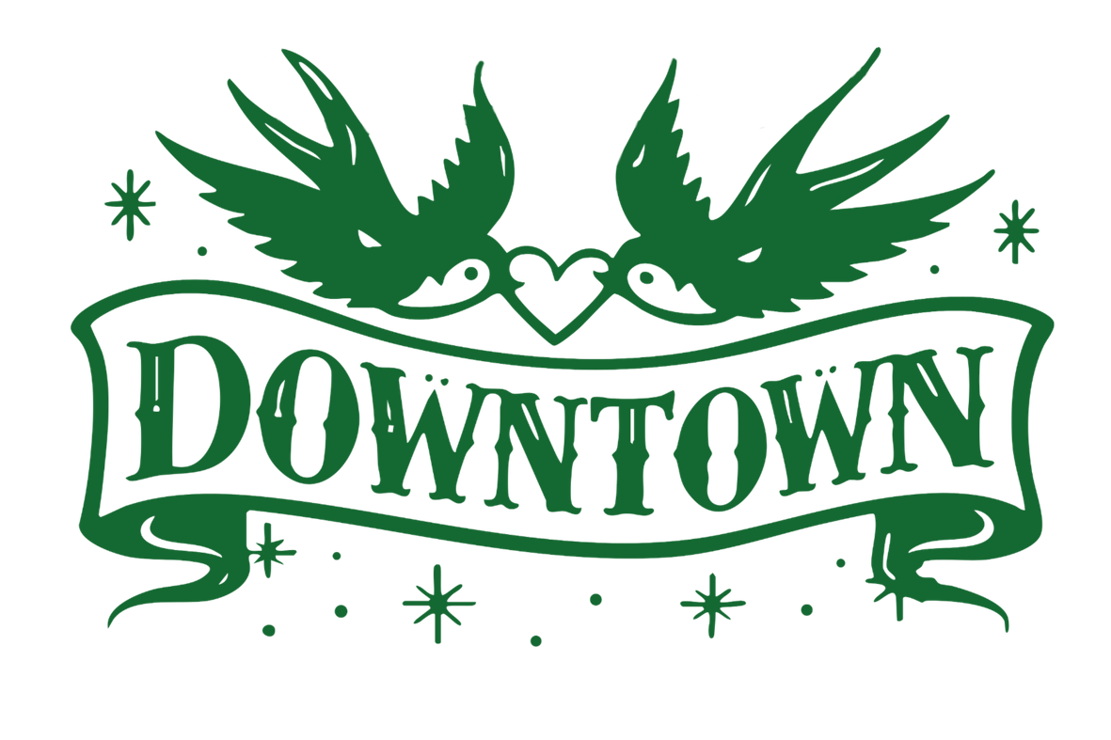

Broodjes |  | Wit | Bruin |  | Bestellijst voor:
Geroosterde kippendij met Bacon, tomaat en honingsmosterdsaus | € 6.75 |  |  | € 0.00
Pulled Chicken met koolsla, tomaat en srirachamayonaise | € 6.75 |  |  | € 0.00 | Naam organisatie
Geitenkaas met uiencompote, noten en stoofpeer | € 6.75 |  |  | € 0.00 | Contactpersoon
Kerrie Hummus met gegrilde groente en zoetzure groente | € 6.75 |  |  | € 0.00 | Adres
BLT (Bacon, Sla, tomaat) met honingmosterdsaus | € 6.75 |  |  | € 0.00 | Postcode en plaats
Gerookte zalm, zoetzure groenten en kruidenspread | € 6.75 |  |  | € 0.00
Carpaccio met parmezaanse kaas, zongedroogde tomaten en pestomayonaise | € 6.75 |  |  | € 0.00 | Graag bezorgen op: | datum
Brie met vijgenjam, zoetzure ui, zontomaten en noten | € 6.75 |  |  | € 0.00 | Vóór tijdstip: | tijdstip
Broodje gezond met beenham, jonge kaas, tomaat, ei en pestemayonaide | € 6.75 |  |  | € 0.00
 |  |  |  |  | Graag de lijst de dag voor bezorging om uiterlijk 16:00 uur
 |  |  |  |  | mailen naar reserveren@restaurantdowntown.nl
Drinken
Verse Jus d'orange 200 ml | € 4.00 |  |  | € 0.00 | Opmerkingen:
Verse Jus d'orange 1 lter | € 12.50 |  |  | € 0.00
Melk 200 ml | € 2.50 |  |  | € 0.00
Melk 1 liter | € 7.50 |  |  | € 0.00
Smoothie fruit 200 ml | € 4.50 |  |  | € 0.00
Smoothie fruit 1 liter | € 12.50 |  |  | € 0.00
Smoothie groen 200 ml | € 4.50 |  |  | € 0.00
Smoothie groen 1 liter | € 12.50 |  |  | € 0.00

Salade
Salade kip groot | € 15.50 |  |  | € 0.00
Salade kip klein | € 8.50 |  |  | € 0.00
Salade geitenkaas groot | € 15.50 |  |  | € 0.00
Salade geitenkaas klein | € 8.50 |  |  | € 0.00
Salade zalm groot | € 15.50 |  |  | € 0.00
Salade zalm klein | € 8.50 |  |  | € 0.00
Healthy bowl groot | € 15.50 |  |  | € 0.00
Healthy bowl klein | € 8.50 |  |  | € 0.00

 |  |  | Totaal: | € 0.00

 |  |  | BTW | € 0.00
 |  |  | Kosten exclusief BTW | € 0.00

